상품제안서
바쏘 포라인타올 매니시텀블러 2종 | 상품코드: S44369

 |  |  |  |  |  |  | 02-713-8555 | www.synergygift.co.kr
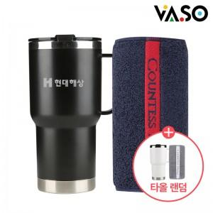

【상세/제작정보】 | <p><span style="font-size: 14pt;">※ 타올 인쇄 불가</span></p>

【인쇄/포장옵션】 | 실크, 레이저, 전사인쇄 / 포장불가능

【공급단가】 | 수량 | 30~ | 100~ | 300~ | 500~ | 1,000~
*VAT별도 | 단가 | 15,300원 | 14,300원 | 13,700원 | 13,500원 | 13,200원

【상품 URL】 | https://www.synergygift.co.kr:443/src/goods_detail.php?gdno=44369

